Sheet1
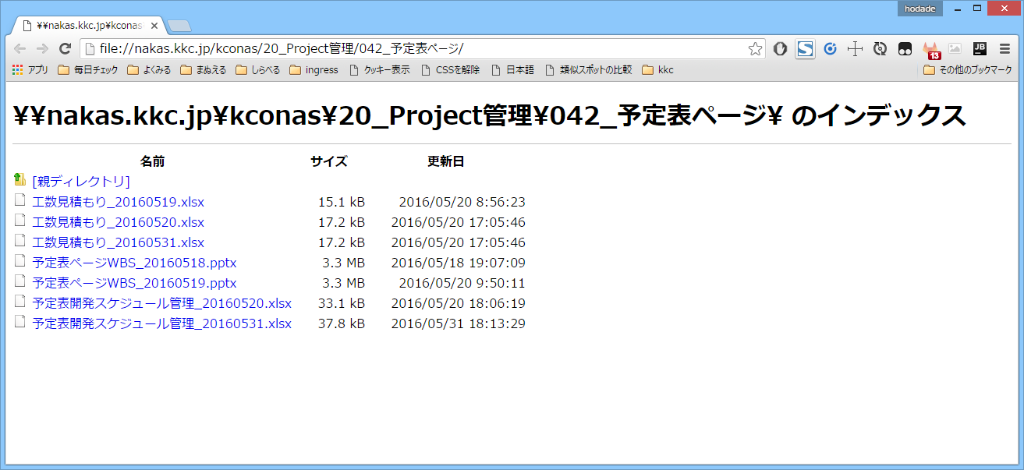
\\nakas.kkc.jp\kconas\20_Project管理\042_予定表ページ\

\\で始まるパスがAutoFileLinkによってリンク化

\\nakas.kkc.jp\kconas\20_Project管理\042_予定表ページ\

クリックするとfile://のURLに変換して開きます

